Equip. Térreo
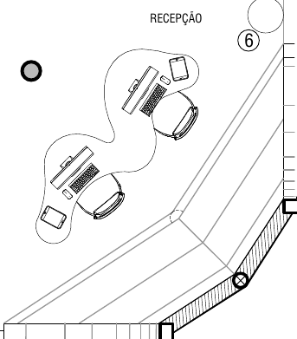
RELAÇÃO PRELIMINAR DE EQUIPAMENTOS ELETRÔNICOS DA PLATAFORMA URBANA DIGITAL DE SANTA BÁRBARA – TÉRREO
Espaço | Espaço no doc | Solução | Hardware Referência | Qtd | Valor Unit. | Valor Total
Salão Principal | Recepção | Recepção | AiO 24" | 2 | R$ 6,000.00 | R$ 12,000.00
 |  |  | Tablets 11" | 2 | R$ 1,600.00 | R$ 3,200.00
 |  |  | Nobreak - 1200va | 2 | R$ 700.00 | R$ 1,400.00
 |  |  | Torre tomada/USB | 3 | R$ 400.00 | R$ 1,200.00
 | Totens | Totens | MiniPC Corei5 | 3 | R$ 1,400.00 | R$ 4,200.00
 |  |  | Monitor 23,6 | 3 | R$ 1,400.00 | R$ 4,200.00
 |  |  | Frame Touch 23,6 | 3 | R$ 1,000.00 | R$ 3,000.00
 |  |  | Nobreak - 1200va | 3 | R$ 900.00 | R$ 2,700.00
 |  |  | Webcam Logitech C920 pro | 3 | R$ 600.00 | R$ 1,800.00
 | Autoatendimento/Acesso | Autoatendimento/Acesso | Suporte para TV e Console com rodas | 3 | R$ 2,000.00 | R$ 6,000.00
 | 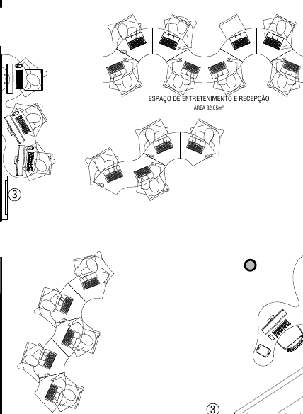 |  | TV 50” LED 4K | 3 | R$ 3,000.00 | R$ 9,000.00
 |  |  | Raspberry Pi 4 - Starter Kit | 3 | R$ 1,000.00 | R$ 3,000.00
 |  |  | Nobreak - 1200va | 3 | R$ 900.00 | R$ 2,700.00
 |  |  | Notebook 15.6” Corei7 16GB, SSD 512GB | 20 | R$ 7,000.00 | R$ 140,000.00
 |  |  | Headset | 20 | R$ 250.00 | R$ 5,000.00
 |  |  | Tablets 11" | 2 | R$ 1,600.00 | R$ 3,200.00
 |  |  | Acessórios de acessibilidade | 4 | R$ 3,000.00 | R$ 12,000.00
 | Espaço Gamer | Espaço Gamer | Máquinas Gamer | 10 | R$ 14,000.00 | R$ 140,000.00
 | 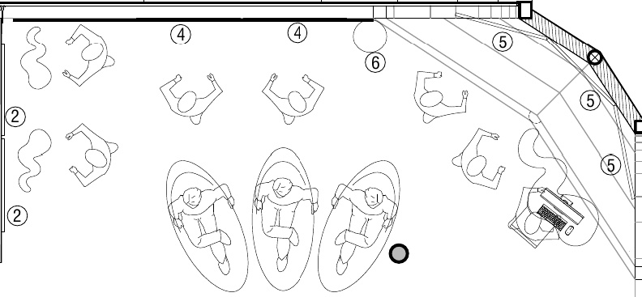 |  | Webcam | 10 | R$ 600.00 | R$ 6,000.00
 |  |  | Monitores 27" Gamer | 10 | R$ 1,200.00 | R$ 12,000.00
 |  |  | Headset Gamer | 10 | R$ 300.00 | R$ 3,000.00
 |  |  | Kit Mouse/Teclado Gamer | 10 | R$ 350.00 | R$ 3,500.00
 |  |  | TV 50” LED 4K | 7 | R$ 3,000.00 | R$ 21,000.00
 |  |  | Suporte para TV e Console com rodas | 4 | R$ 2,000.00 | R$ 8,000.00
 |  |  | PS5 c/ 2 controles | 2 | R$ 5,200.00 | R$ 10,400.00
 |  |  | KIT PS5 VR2 | 2 | R$ 4,800.00 | R$ 9,600.00
 |  |  | Console XBox Series X 1TB c/ 2 controles | 2 | R$ 5,200.00 | R$ 10,400.00
 |  |  | AiO 24" | 1 | R$ 6,000.00 | R$ 6,000.00
 |  |  | Torre tomada/USB | 3 | R$ 400.00 | R$ 1,200.00
 |  |  | Óculos VR alta resolução | 2 | R$ 6,000.00 | R$ 12,000.00
 |  |  | Óculos VR média resolução | 4 | R$ 3,500.00 | R$ 14,000.00
 |  |  | Fones | 10 | R$ 350.00 | R$ 3,500.00
 |  |  | Nobreak Gamer | 14 | R$ 2,100.00 | R$ 29,400.00
 | Sala de Reunião | Sala de Reunião | TV 50” LED 4K | 1 | R$ 3,000.00 | R$ 3,000.00
 | 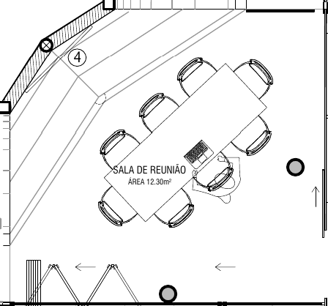 |  | Notebook 15.6” Corei7, 16GB, SSD 512GB | 8 | R$ 7,000.00 | R$ 56,000.00
 |  |  | Microfone condensador | 7 | R$ 1,000.00 | R$ 7,000.00
 |  |  | Suporte Microfone podcast | 6 | R$ 100.00 | R$ 600.00
 |  |  | Mesa de Som 16 Entradas | 1 | R$ 4,500.00 | R$ 4,500.00
 |  |  | Computador Transmissão com monitor | 1 | R$ 9,500.00 | R$ 9,500.00
 |  |  | Placa de captura HDMI | 1 | R$ 3,500.00 | R$ 3,500.00
 |  |  | Laptop Produção | 1 | R$ 4,000.00 | R$ 4,000.00
 |  |  | Câmeras (incluir fonte) | 3 | R$ 5,000.00 | R$ 15,000.00
 |  |  | Fones | 10 | R$ 350.00 | R$ 3,500.00
 |  |  | Nobreak Gamer | 2 | R$ 2,100.00 | R$ 4,200.00
 |  |  | Cabos e acessórios | 1 | R$ 2,000.00 | R$ 2,000.00
 | Sala de Coworking | Sala de Coworking | Notebook 15.6” Corei7, 16GB, SSD 512GB, GTX3050 | 8 | R$ 7,000.00 | R$ 56,000.00
 |  |  | Multifuncional Laser Colorida | 1 | R$ 4,000.00 | R$ 4,000.00
 |  |  | Nobreak 1200va | 3 | R$ 900.00 | R$ 2,700.00
 |  |  | Monitor Profissional Touch 65" | 1 | R$ 10,000.00 | R$ 10,000.00
 | Sala Técnica/CPD | Sala Técnica/CPD | Servidor | 1 | R$ 18,000.00 | R$ 18,000.00
 | 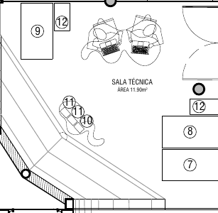 |  | Roteador | 1 | R$ 500.00 | R$ 500.00
 |  |  | Switches 48 portas Full Gigabit | 2 | R$ 3,000.00 | R$ 6,000.00
 |  |  | Switches 24 portas Full Gigabit POE | 2 | R$ 3,500.00 | R$ 7,000.00
 |  |  | Switches de bancada 5/8portas | 2 | R$ 250.00 | R$ 500.00
 |  |  | KVM 4 canais | 1 | R$ 2,000.00 | R$ 2,000.00
 |  |  | Cabos KVM | 4 | R$ 250.00 | R$ 1,000.00
 |  |  | DVR 4K - 32 Canais | 1 | R$ 2,500.00 | R$ 2,500.00
 |  |  | HD 8TB | 2 | R$ 2,000.00 | R$ 4,000.00
 |  |  | Câmeras de segurança | 32 | R$ 250.00 | R$ 8,000.00
 |  |  | Nobreak Rack (3Kva) | 3 | R$ 7,000.00 | R$ 21,000.00
 |  |  | Monitor 21" | 1 | R$ 600.00 | R$ 600.00
 |  |  | Rack Rede 44U | 1 | R$ 5,200.00 | R$ 5,200.00
 |  |  | AP Wifi salões | 2 | R$ 2,400.00 | R$ 4,800.00
 |  |  | AP Wifi salas | 6 | R$ 1,500.00 | R$ 9,000.00
 |  |  | AP Wifi externa | 3 | R$ 1,600.00 | R$ 4,800.00
 |  |  | PowerCubes | 12 | R$ 100.00 | R$ 1,200.00
 |  |  | Notebook 15.6” Corei7, 16GB, SSD 512GB | 2 | R$ 7,000.00 | R$ 14,000.00
Circulação | Circulação | Totens | MiniPC Corei5 | 7 | R$ 1,400.00 | R$ 9,800.00
 | 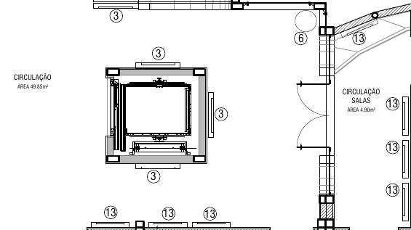 |  | Monitor 23,6 | 7 | R$ 1,400.00 | R$ 9,800.00
 |  |  | Frame Touch 23,6 | 7 | R$ 1,000.00 | R$ 7,000.00
 |  |  | Nobreak 1200va | 7 | R$ 900.00 | R$ 6,300.00
 |  |  | Webcam | 7 | R$ 600.00 | R$ 4,200.00
 |  | Painel das Comunidades | MiniPC Corei5 | 3 | R$ 1,400.00 | R$ 4,200.00
 |  |  | TV 50” LED 4K | 3 | R$ 3,000.00 | R$ 9,000.00
 |  |  | Frame Touch 50" | 3 | R$ 1,000.00 | R$ 3,000.00
 |  |  | Nobreak 1200va | 3 | R$ 900.00 | R$ 2,700.00
 |  |  | Webcam | 3 | R$ 600.00 | R$ 1,800.00
 |  | Circulação | Torre tomada/USB | 3 | R$ 400.00 | R$ 1,200.00
Sala de Aula 1 | Sala de Aula 1 | Sala de Aula 1 | Monitor Profissional Touch 85" | 1 | R$ 20,000.00 | R$ 20,000.00
 |  |  | Nobreak 1200va | 1 | R$ 900.00 | R$ 900.00
 |  |  | Notebook 15.6” Corei7, 16GB, SSD 512GB | 25 | R$ 7,000.00 | R$ 175,000.00
Sala de Aula 2 | Sala de Aula 2 | Sala de Aula 2 | Monitor Profissional Touch 85" | 1 | R$ 20,000.00 | R$ 20,000.00
 |  |  | Nobreak 1200va | 1 | R$ 900.00 | R$ 900.00
 |  |  | Notebook 15.6” Corei7, 16GB, SSD 512GB | 25 | R$ 7,000.00 | R$ 175,000.00

TOTAL |  |  |  |  |  | R$ 1,251,000.00
OBSERVAÇÕES:
1- Apenas equipamentos eletrônicos e acessórios foram listados.
2 - Cotações realizadas via internet dos dias 21 a 23/01/2025
3 - No espaço gamer, o espaço das poltronas foi substituído por uma bancada para 10 máquinas 5 por 5, as telas de videowall serão utilizadas para visualização de conteúdo dos óculos VR pelos expectadores e as TVs de 50" comporão estações com consoles de última geração.
4 - A Sala de reunião integrará um estúdio de PodCast servindo para as 2 funções (a sala precisará de tratamento acústico, que é indicado também para a sala de coworking).
5 - Na sala técnica todos os elementos necessários foram concentrados em um rack de 44U para otimização do espaço e os 2 nobreaks de 5 Kva foram substituidos por 3 de 3 Kva, por conta do alto custo.
6 - Os valores dos itens podem oscilar até o momento da compra. Percentuais de 10% para mais ou menos são esperados.

